Sheet1
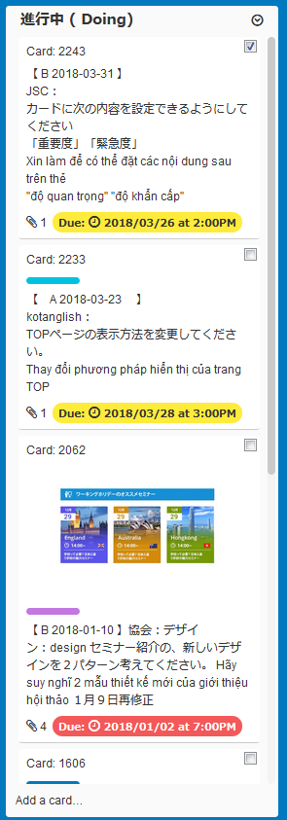
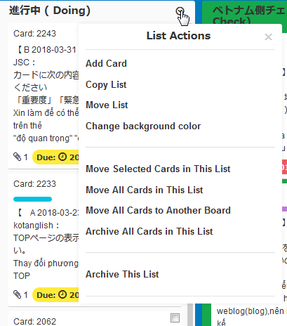

新しい機能を追加
Thêm khả năng mới

Sort by Priority

Show by Priority
リストの内容を以下の順番で並び替えてください
Sắp xếp nội dung của danh sách theo thứ tự sau
１．Importtant=ON and Urgent=ON
２．Importtant=ON and Urgetn=OFF
３．Importtant=OFF and Urgent=ON
４．IMporttant=OFF and Urgent=OFF
なお、同じ順位のカードは「カード作成日が古いカード順とする」
Ngoài ra, Cùng xếp các card là "Ngày tạo thẻ là thứ tự thẻ lâu nhất"

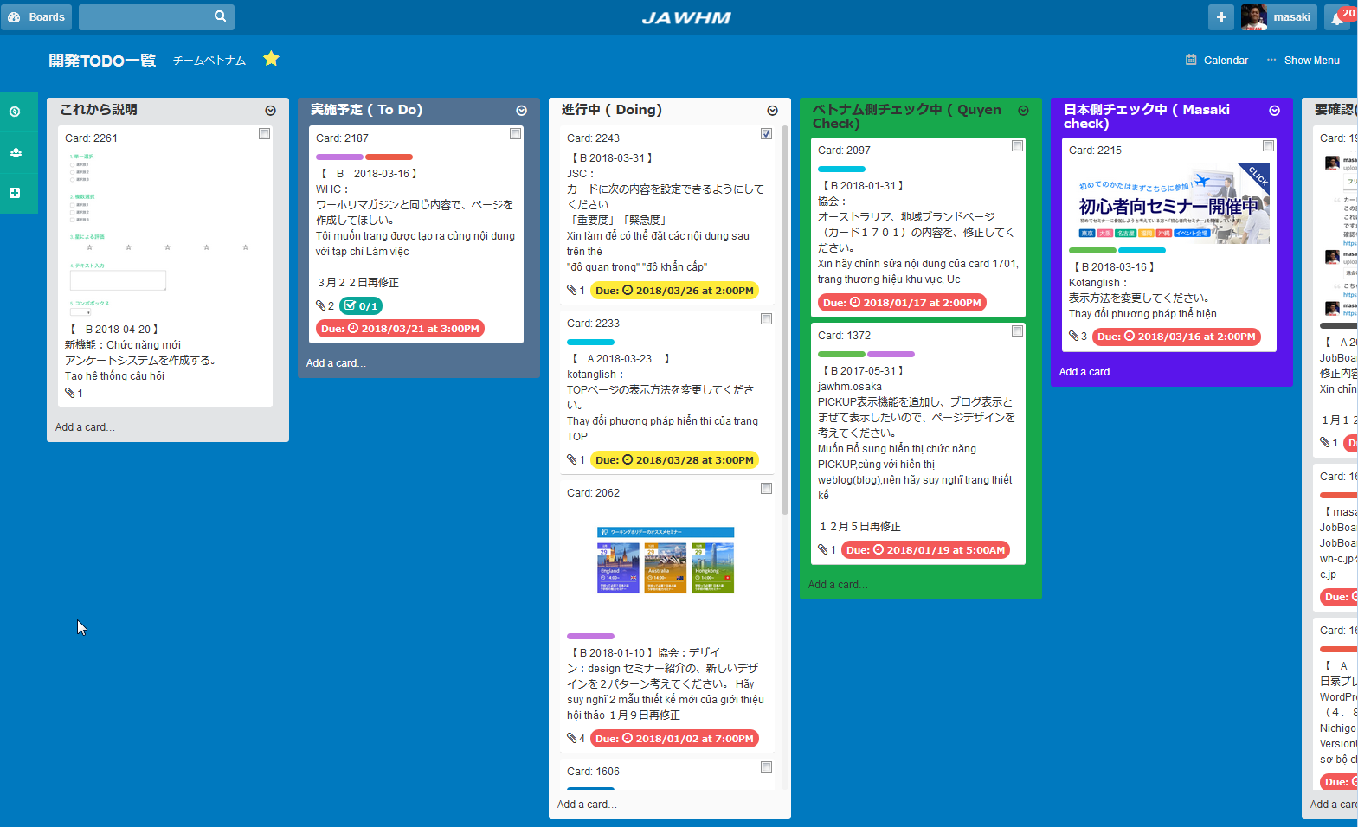

カードをクリックしたら、カードの詳細情報を表示する
Khi nhấn vào card thì thể hiện chi tiết thông tin của các card

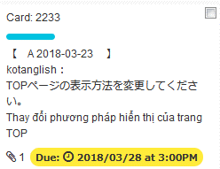
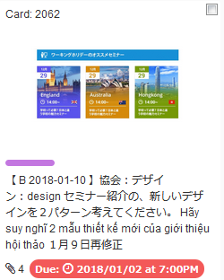
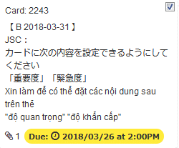

作成日の古いカードの順番で、左から並べて表示してください。Xin thể hiện cách sắp xếp từ bên trái theo thứ tự của card cũ nhất

Importtant=ON and Urgent=ON
の表示エリア
Khu vực hiển thị của .......
Importtant=ON and Urgent=OFF
の表示エリア
Khu vực hiển thị của.....

Importtant=OFF and Urgent=ON
の表示エリア
Khu vực hiển thị của......
Importtant=OFF and Urgent=OFF
の表示エリア
Khu vực hiển thị của......

